Sumario
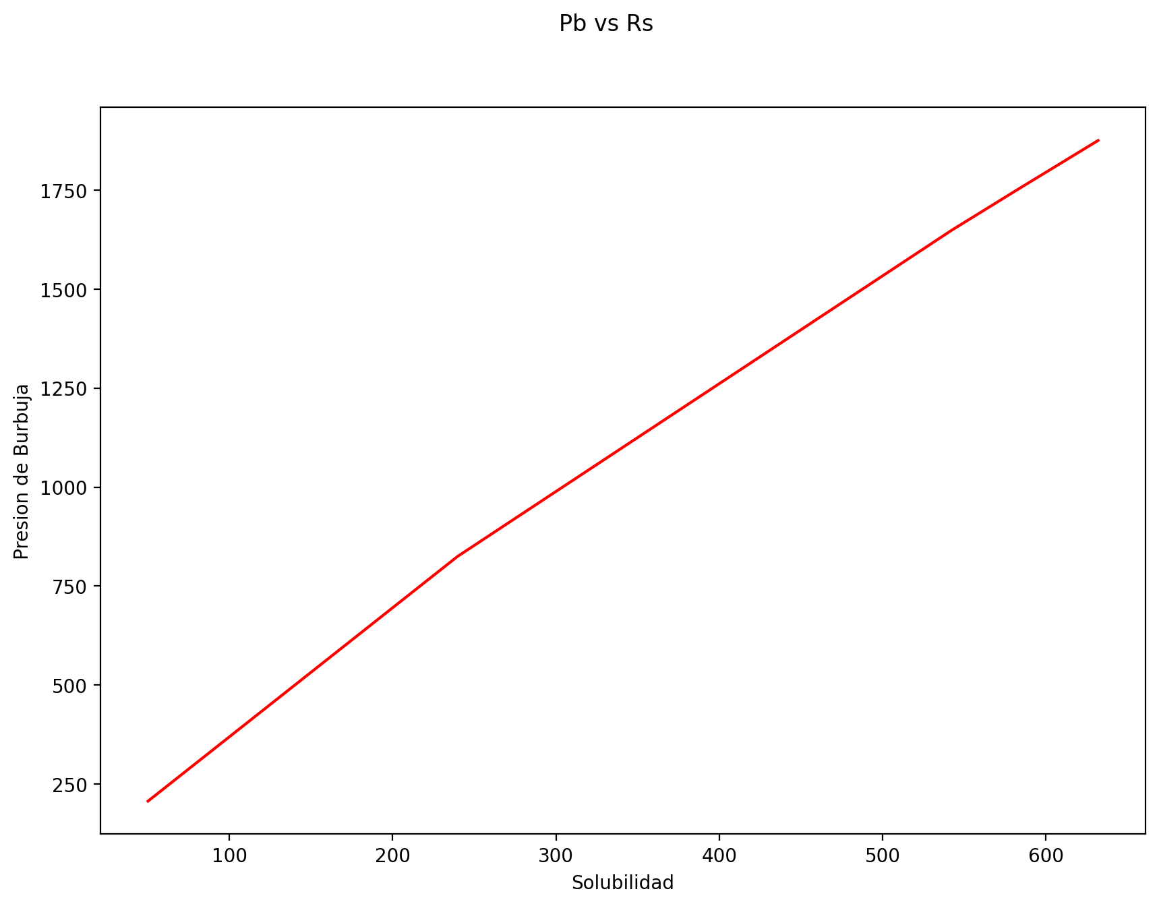
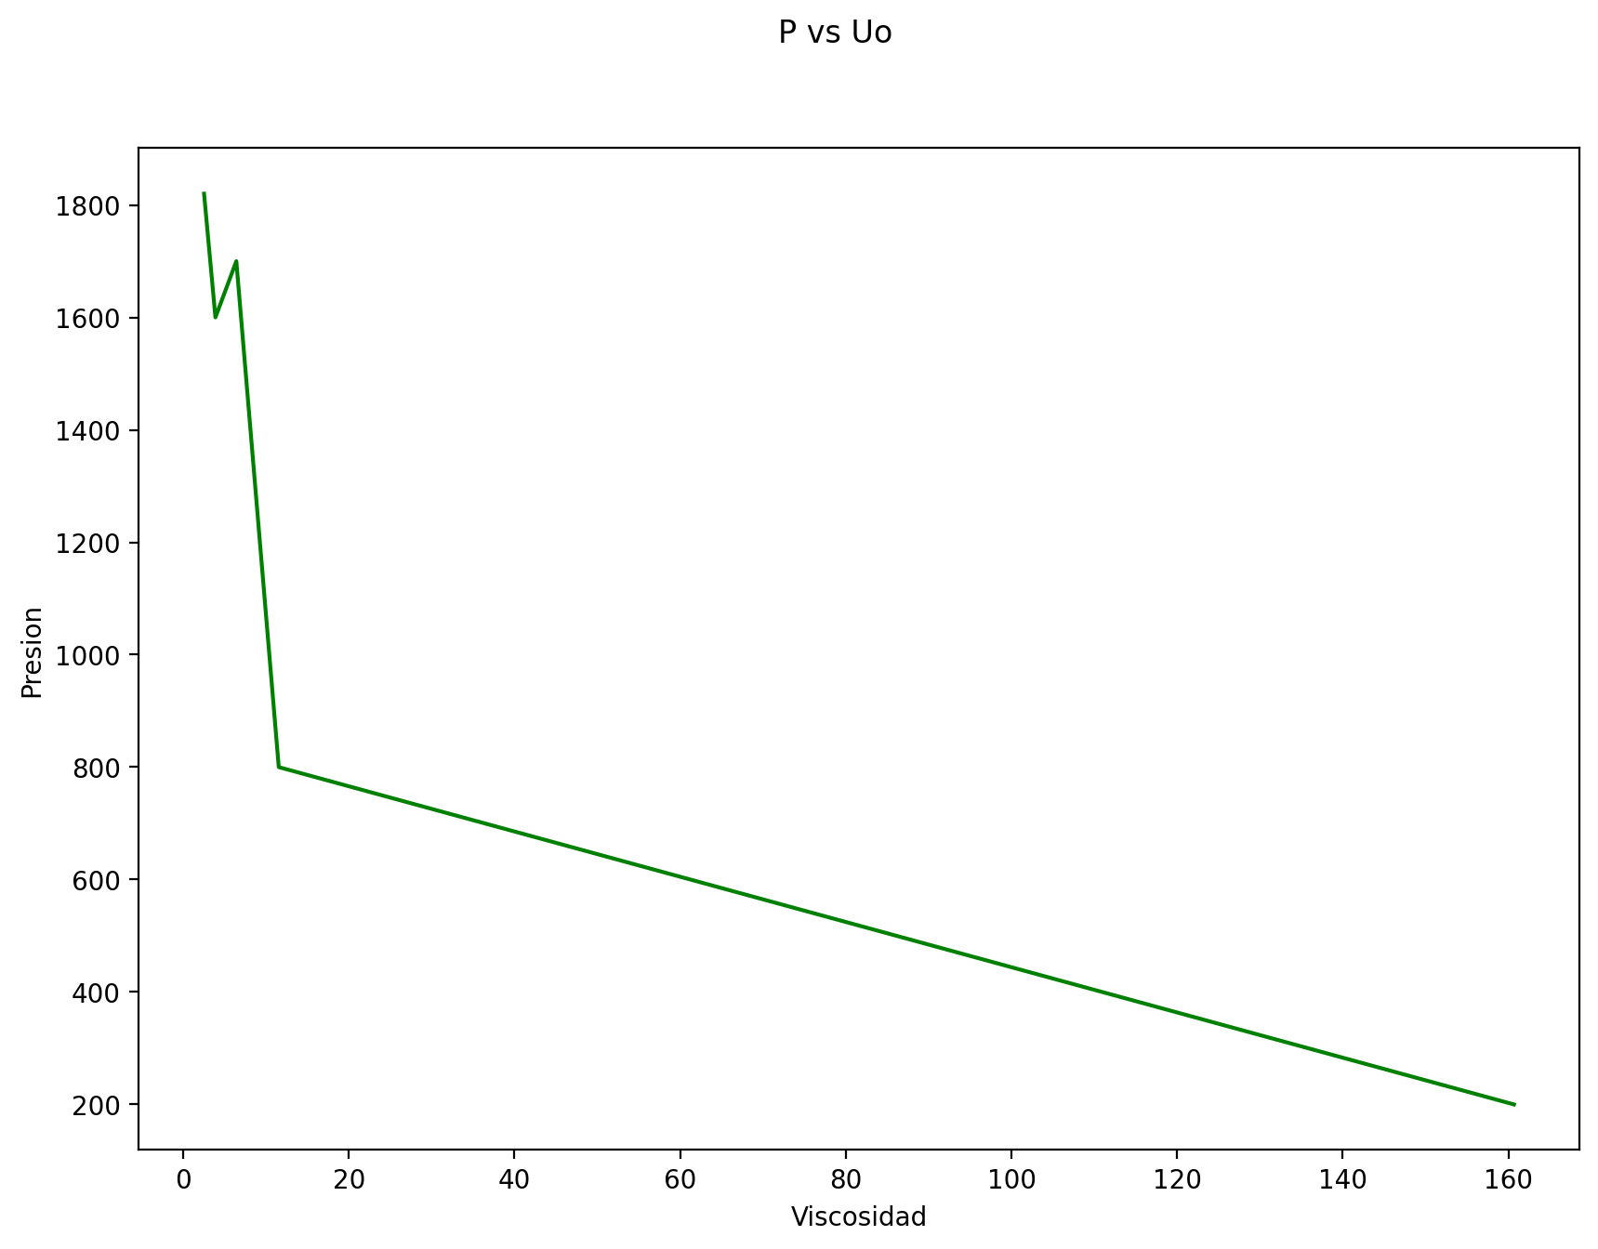
Correlaciones para el cálculo de Solubilidad del gas (Rs), Factor volumétrico del petróleo (Bo), Presión de burbuja (Pb) y Viscosidad del petróleo (Uo)
 |  |  |  |  |  |  |  |  | Presion (PSI) |  | Yg | Gravedad específica del gas
Nota: | Para las correlaciones, marcar lo siguiente: |  |  |  | Standing = 1 |  | Glaso = 2 |  |  |  | Yo | Gravedad específica del petróleo
 |  |  |  |  |  |  |  |  |  |  | T (°R) | Temperatura
Solubilidad del gas Rs |  |  |  |  |  |  |  | Factor volumétrico del Petróleo Bo
Variables | Valores |  |  |  |  |  |  | Variables | Valores
Correlación | 1 | 1 | 1 | 1 | 1 |  |  | Correlación | 1 | 1 | 1 | 1 | 1
Presión | 1820 | 1600 | 1700 | 800 | 200 |  |  | Rs | 631.95153619 | 542.33284309 | 582.77957291 | 239.7305024 | 50.199545761
API | 40 | 40 | 40 | 40 | 40 |  |  | T | 595 | 595 | 595 | 595 | 595
T | 595 | 595 | 595 | 595 | 595 |  |  | Yg | 0.85 | 0.85 | 0.85 | 0.85 | 0.85
Yg | 0.85 | 0.85 | 0.85 | 0.85 | 0.85 |  |  | API | 40 | 40 | 40 | 40 | 40
Yo | 0.82 | 0.82 | 0.82 | 0.82 | 0.82 |  |  | Yo | 0.82 | 0.82 | 0.82 | 0.82 | 0.82

Rs | 631.952 | 542.333 | 582.78 | 239.731 | 50.2 | PCN/BN |  | Bo | 1.348 | 1.298 | 1.321 | 1.141 | 1.053 | BY/BN
Gráfica: |  |  |  |  |  |  |  | Gráfica:
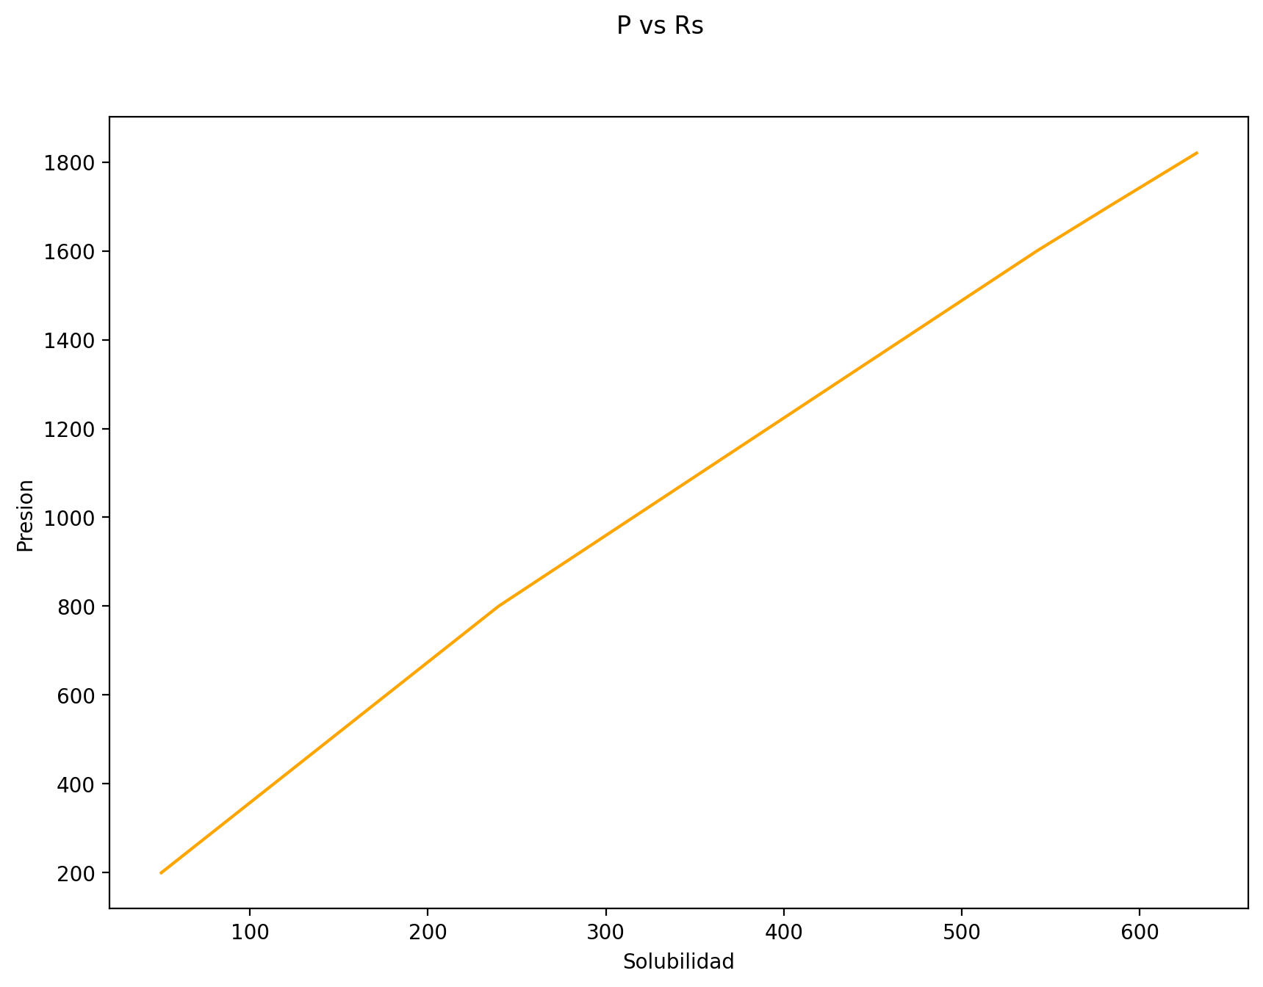
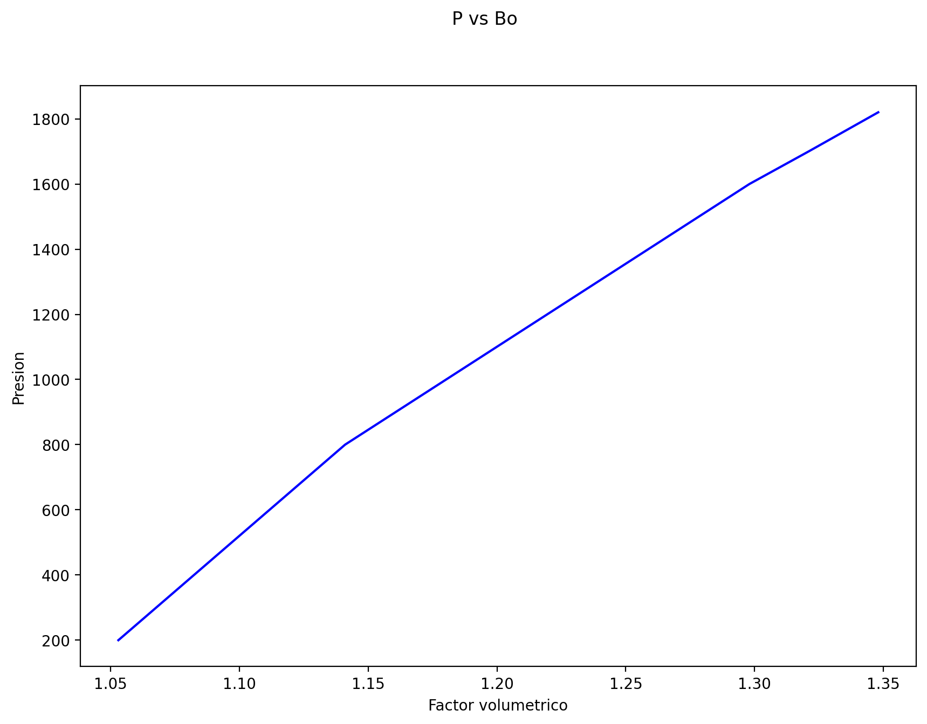

Presión de burbuja Pb |  |  |  |  |  |  |  | Viscosidad del petróleo Uo
Variables | Valores |  |  |  |  |  |  | Variables | Valores
Correlación | 1 | 1 | 1 | 1 | 1 |  |  | Correlación | 1 | 1 | 1 | 1 | 1
Rs | 631.95153619 | 542.33284309 | 582.77957291 | 239.7305024 | 50.199545761 |  |  | API | 40 | 35 | 30 | 25 | 10
T | 595 | 595 | 595 | 595 | 595 |  |  | T | 595 | 595 | 595 | 595 | 595
API | 40 | 40 | 40 | 40 | 40
Yo | 0.82 | 0.82 | 0.82 | 0.82 | 0.82 |  |  | Uo | 2.516 | 3.889 | 6.413 | 11.536 | 160.668 | cp

Pb | 1875.701 | 1649.064 | 1752.081 | 824.926 | 206.813 | PSIA
Gráfica: |  |  |  |  |  |  |  | Gráfica:

